Clone_Git
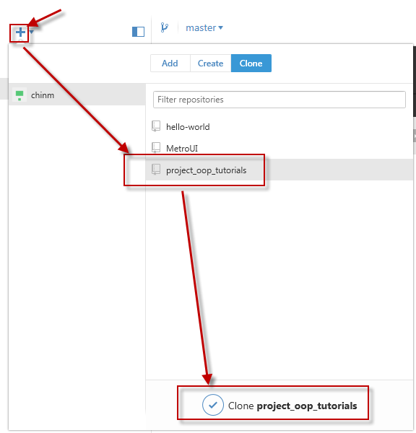
1. Download và cài đặt github | https://desktop.github.com/

2. Đang nhập bằng tài khoản github |  | https://github.com
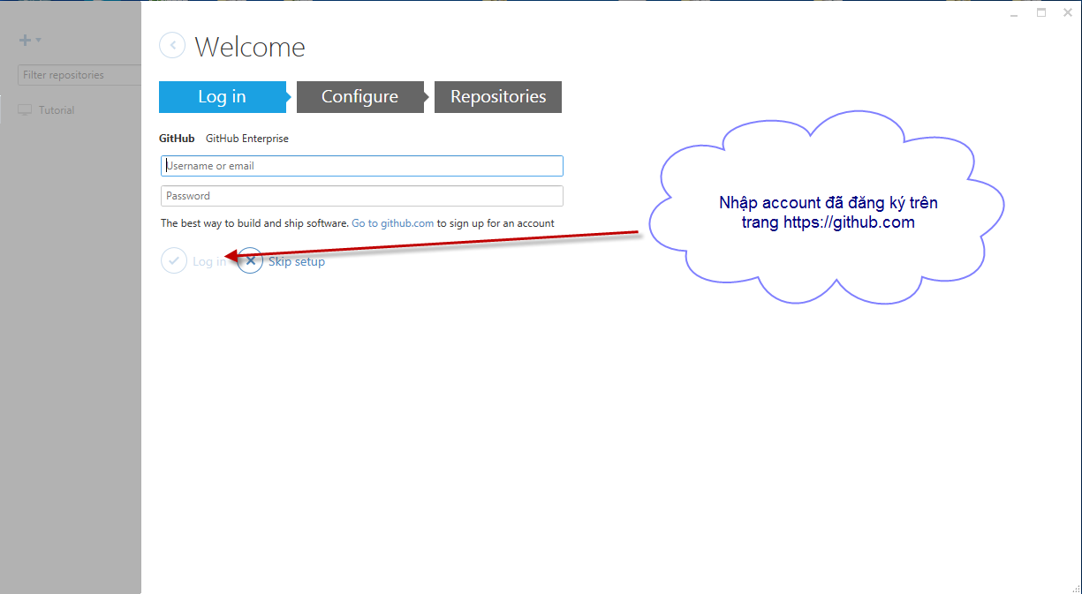

Sau khi đăng nhập bằng github thì thực hiện clone repository "project_oop_tutorials" về local

CommitSource
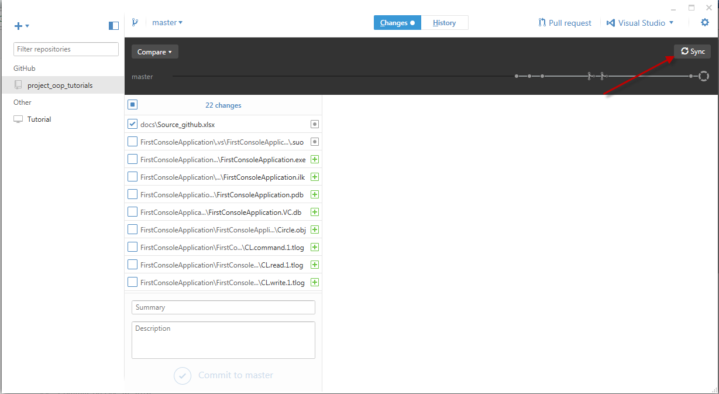
Hiện tại thì thực hiện commit trực tiếp lên "master"
Sau này anh sẽ hướng dẫn cách tạo branch, pull request, … Trước khi merge vào nhánh "master"
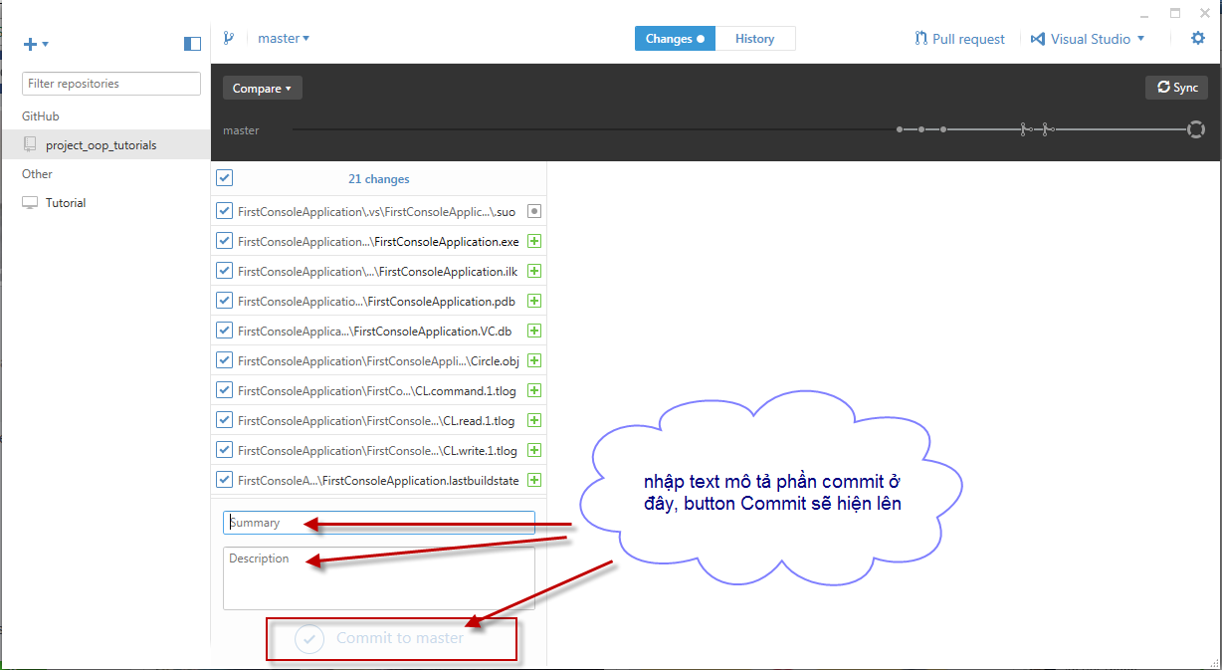

Nhấn button "Sync" để đồng bộ lên server -> người khác sẽ get source về được.

